Задание 4
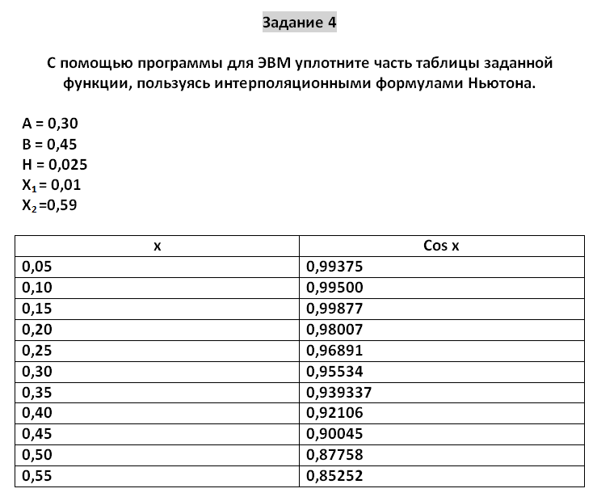
 | x | f | Δ(1) | Δ(2) | Δ(3) | a | b | h | h
 | 0.05 | 0.99375 | 0.00125 | 0.00252 | -0.02499 | 0.30000 | 0.45000 | 0.02500 | 0.05000
 | 0.1 | 0.99500 | 0.00377 | -0.02247 | 0.03001
 | 0.15 | 0.99877 | -0.01870 | 0.00754 | -0.00995 | P | x | R
 | 0.2 | 0.98007 | -0.01116 | -0.00241 | -0.00002 | -4.00000 | 0.30000 | 0.95521
 | 0.25 | 0.96891 | -0.01357 | -0.00243 | 0.00016 | -3.50000 | 0.32500 | 0.94758
 | 0.3 | 0.95534 | -0.01600 | -0.00227 | -0.00006 | -3.00000 | 0.35000 | 0.93934
 | 0.35 | 0.93934 | -0.01828 | -0.00233 | 0.00007 | -2.50000 | 0.37500 | 0.93049
 | 0.4 | 0.92106 | -0.02061 | -0.00226 | 0.00007 | -2.00000 | 0.40000 | 0.92106
 | 0.45 | 0.90045 | -0.02287 | -0.00219 |  | -1.50000 | 0.42500 | 0.91104
 | 0.5 | 0.87758 | -0.02506 |  |  | -1.00000 | 0.45000 | 0.90045
 | 0.55 | 0.85252

Задание 5
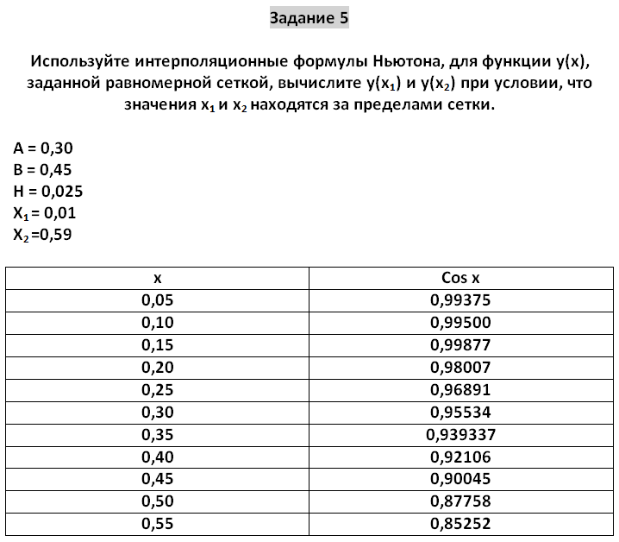
 | x | f | Δ(1) | Δ(2) | Δ(3) | a | b | h | h
 | 0.05 | 0.99375 | 0.00125 | 0.00252 | -0.02499 | 0.30000 | 0.45000 | 0.02500 | 0.05000
 | 0.1 | 0.99500 | 0.00377 | -0.02247 | 0.03001
 | 0.15 | 0.99877 | -0.01870 | 0.00754 | -0.00995 | P | x | R
 | 0.2 | 0.98007 | -0.01116 | -0.00241 | -0.00002 | -4.00000 | 0.30000 | 0.95521
 | 0.25 | 0.96891 | -0.01357 | -0.00243 | 0.00016 | -3.50000 | 0.32500 | 0.94758
 | 0.3 | 0.95534 | -0.01600 | -0.00227 | -0.00006 | -3.00000 | 0.35000 | 0.93934
 | 0.35 | 0.93934 | -0.01828 | -0.00233 | 0.00007 | -2.50000 | 0.37500 | 0.93049
 | 0.4 | 0.92106 | -0.02061 | -0.00226 | 0.00007 | -2.00000 | 0.40000 | 0.92106
 | 0.45 | 0.90045 | -0.02287 | -0.00219 |  | -1.50000 | 0.42500 | 0.91104
 | 0.5 | 0.87758 | -0.02506 |  |  | -1.00000 | 0.45000 | 0.90045
 | 0.55 | 0.85252

 | P | x | R
 | -0.8 | 0.01 | 1.01135768
 | 1.8 | 0.59 | 0.830951816

